記入例
記入例
生産設備におけるエネルギー使用合理化等事業者支援事業費補助金 実績エネルギー使用量総括表（独自計算・方法1用）

申請書番号、事業者名、事業実施場所名、設備区分を記入してください。
補助事業ポータルに登録している内容と一致しているか、ご確認ください。
申請書番号 |  | SS-2020□□□□□□□□□
事業者名 |  | ○○株式会社
事業実施場所名 |  | ○○工場
設備区分 |  | 工作機械

計測状況について記入してください。
■計測状況
計測方法 |  | 設備外付けの電力量計にて計測
計測機器 |  | メーカー△△△ 型番◇◇◇
計測データの粒度 |  | 1時間単位の電力使用量[kWh]
更新範囲名を記入してください。
補助事業ポータルに登録している内容と一致しているか、ご確認ください。
設備区分をプルダウン選択することで、設備種別のプルダウンが選択可能となります。
■更新範囲毎の実績エネルギー使用量
 |  | 更新範囲1 | 更新範囲2 | 更新範囲3 | 更新範囲4 | 更新範囲5
更新範囲名 |  | 生産ライン１ | 生産ライン２
導入設備の製品型番を記入してください。
補助事業ポータルに登録している内容と一致しているか、ご確認ください。
また、補助事業ポータルに登録している更新範囲と製品型番の紐づけにお間違いないか、
ご確認ください。
設備種別 |  | 旋盤（ターニングセンタ含む） | レーザ加工機
導入設備の製品型番 |  | AAA-BBB | CCC-DDD
実績エネルギー使用量 | 2021-04-01 | 3,500.000 | 1,100.000
更新範囲毎に、各月の計測されたエネルギー使用量（kWh）の数値を記入してください。
小数第三位までの数値で入力してください。
 | 2021-05-01 | 3,600.000 | 1,200.000
 | 2021-06-01 | 3,300.000 | 900.000
 | 2021-07-01 | 3,000.000 | 600.000
 | 2021-08-01 | 2,800.000 | 400.000
 | 2021-09-01 | 3,300.000 | 900.000
 | 2021-10-01 | 3,500.000 | 1,100.000
 | 2021-11-01 | 3,800.000 | 1,200.000
 | 2021-12-01 | 4,000.000 | 1,500.000
更新範囲名に記入のある更新範囲の、年間エネルギー使用量の数値が自動表示されます。
※成果報告の報告時は、この数値を補助事業ポータルに登録することになります。
 | 2022-01-01
 | 2022-02-01
 | 2022-03-01
 | 年間（kWh） | 30,800.000 | 8,900.000
更新範囲毎に、事業実施後エネルギー使用量の計画値を記入してください。
補助事業ポータルに登録している内容と一致しているか、ご確認ください。
※この値をもとに、＜設備区分別＞省エネルギー効果の計画値が自動反映されます。
■事業実施後エネルギー使用量の計画値と見込値
計画値（kWh） |  | 42,000.000 | 13,200.000
見込値（kWh） |  | 41,066.667 | 11,866.667
現在までに入力したエネルギー使用量の平均値を算出し、その平均値で1年間導入設備を使用したと仮定した場合の年間のエネルギー使用量が「見込値」として表示されます。
現在までに入力したエネルギー使用量の合計値が表示されます。
■＜設備区分別＞省エネルギー効果
事業実施前 |  | エネルギー使用量 （kWh） | 75,000.000
事業実施後 |  |  | 計画値 | 見込値 | 実績値
 |  | エネルギー使用量 （kWh） | 55,200.000 | 52,933.334 | 39,700.000
12か月分のエネルギー使用量が入力された後、実績値の省エネルギー量が表示されます。
 |  | 裕度 | 10%
比較
 |  | 省エネルギー量 （kWh） | 17,820.000 | 22,066.666

設備区分の事業実施前エネルギー使用量と裕度を
記入してください。
補助事業ポータルに登録している内容と一致しているか、
ご確認ください。
※この値をもとに、＜設備区分別＞省エネルギー効果の
計画値が自動反映されます。
「省エネルギー量」は、計画値を達成する必要があります。
省エネルギー量 ・・・ 計画値 ≦ 見込値（実績値）
毎月の計測・入力の段階で計画値と「見込値」を随時比較することで、
計画値の達成可否を予測することができます。
見込値や計測値が、計画値と大きくかい離がある場合には、
計画時から稼働状況に変更がないかを確認してください。
補正計算の必要がある場合は、稼働状況の変更に関する根拠書類をご用意ください。
※補正計算の詳細は成果報告の手引きを参照してください。

設備区分の事業実施前エネルギー使用量と裕度については、
交付申請書類の「１－２ 省エネルギー計算／生産性向上率（総括表）」より、
以下赤枠の数値を転記してください。
※なお、事業実施前エネルギー使用量について、計画変更手続きを行った場合は、
計画変更後の数値を記入してください。
更新範囲毎の事業実施後エネルギー使用量の計画値は、
交付申請書類の「１－３ エネルギー使用量計算書（設備毎／導入予定設備）」より、
以下赤枠の数値を転記してください。
※なお、計画変更手続きを行った場合は、計画変更後の数値を記入してください。

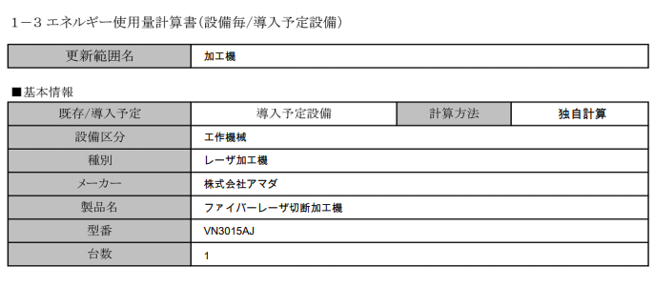
42,000.000
生産ライン１
旋盤（ターニングセンタ含む）
工作機械
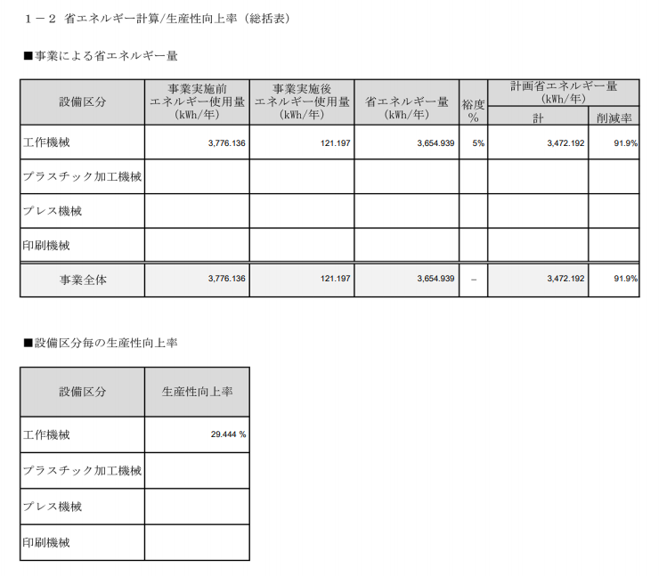
75,000.000
55,200.000
19,800.000
17,820.000
10%
23.7%
75,000.000
55,200.000
19,800.000
17,820.000
23.7%

